Resultados de pruebas
Etiquetas de fila | Cuenta de Ciclo 1
Aprobado | 7
Total general | 7

 | Total
(en blanco)
Etiquetas de fila | Cuenta de Ciclo 2
(en blanco)
Total general

 | Total
(en blanco)
Etiquetas de fila | Cuenta de Ciclo 3
(en blanco)
Total general

Matriz EP

 |  |  |  | MATRIZ DE ESCENARIOS DE PRUEBAS

 |  | Sprint: | 40 | PROGRAMADOR DE TURNOS
Nro. | Proceso | Tipo de prueba | Actividad | Dado que | Entonces | Evidencia | Ciclo 1 | Ciclo 2 | Ciclo 3 | Observaciones | Casos de prueba
1 | Task - 6757 | Funcional | Agregar solciitud de cambio de turno | Se ha ingresado al sistema como empleado y realizo la solicitud de cambio de turno | El sistema debe validar el maximo de solicitudes permitidas por empleado para poder registrar la solicitud. Nota: La cantidad maxima de solicitudes se configura en el cliente grueso en los parametros generales en el campo "Número máximo de solicitudes de cambio de programación" | Evidencia | Aprobado
2 | Task - 6731 | Funcional | Agregar solcitud de cambio de turno con una ya existente con las mismas caracteristicas | Se ha ingresado al sistema como empleado y realizo la solicitud de cambio de turno | El sistema debe validar e informar al usuario que no se puede agregar la misma solicitud de cambio de turno para le mismo día. | Evidencia | Aprobado
3 | Task - 6731 | Funcional | Agregar solcitud de cambio de turno con una solicitud rechazada existente con las mismas caracteristicas | Se ha ingresado al sistema como empleado y realizo la solicitud de cambio de turno | El sistema debe permitir agregar la solcitud de de cambio de turno si existe una solicitud rechazada con las mismas caracteristicas, | Evidencia | Aprobado
4 | Task - 6732 | Funcional | Habilitar permiso de Validar Turnos Compensados | Se ha ingresado al programador de turnos como administrador | El sistema debe validar si el usuario tiene habilitado el permiso para mostrar la funcionalidad de Validar Turnos Compensados | Evidencia | Aprobado
5 | Task - 6733 | Funcional | Visualizar historico de solicitudes | Se ha ingresado al portal de empleados del programador de turnos | El sistema debe mostrar en pantalla un modulo en el cual se pueda visualizar el historial de solicitudes del usuarios con un filtro de fechas | Evidencia | Aprobado
6 | Task - 6657 | Funcional | Asociar centro de costos | Se ha selecciona un los dias del empleado a asociar centro de costros | El sistema debe permitir asociar centro de costo sin validar que se haya asignado un turno en el dia o los dias seleccionados | Evidencia | Aprobado
7 | Task - 6607 | Funcional | Visualización de llave del empleado con la identificación externa | Se ha ingresado al programador de turnos | El sistema debe mostrar la información de los empleados con la identificación externa en el arbol, grilla, reportes y cargue de plantilla | Evidencia | Aprobado

Evidencias
 |  | MATRIZ DE ESCENARIOS DE PRUEBAS
 |  | Inpección Vehicular
Nro. | Evidencia
1 | 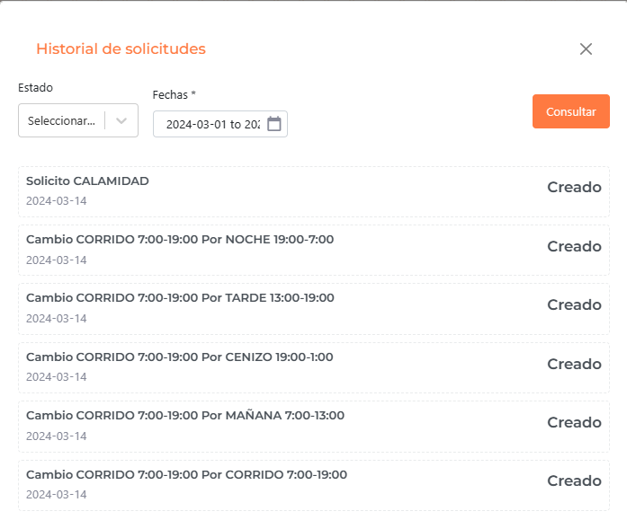 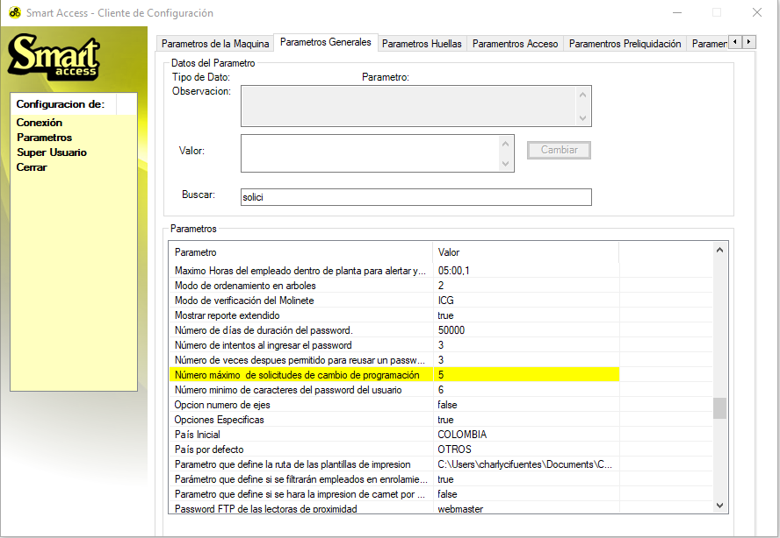
2 | 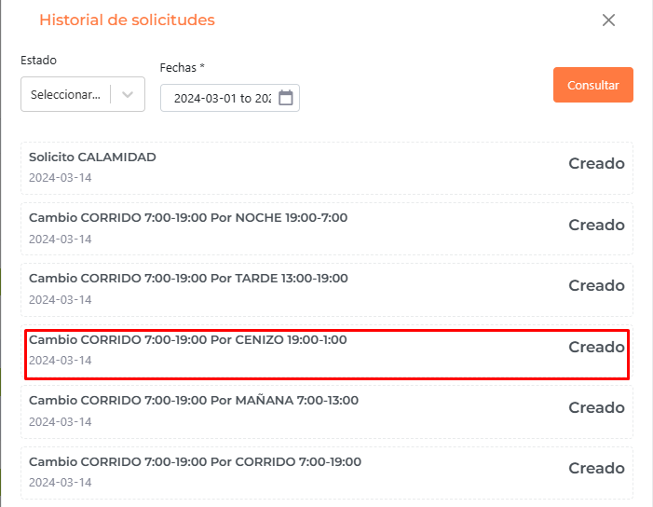 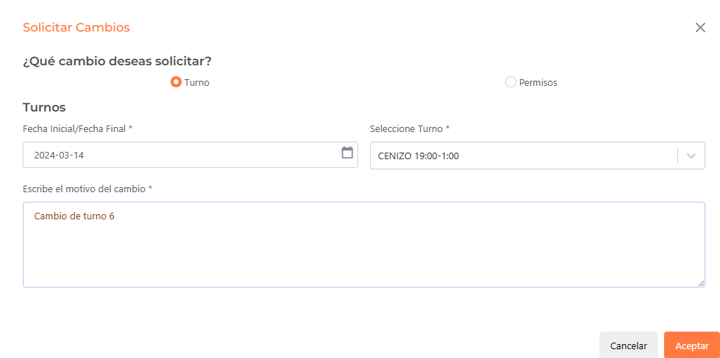
3 | 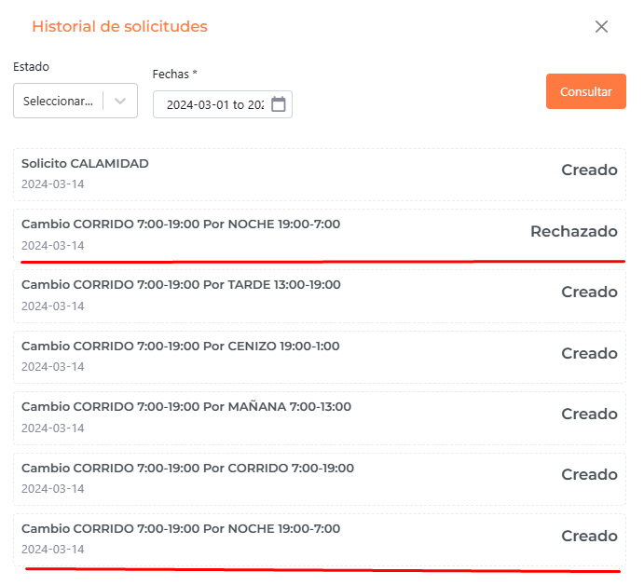
4 | 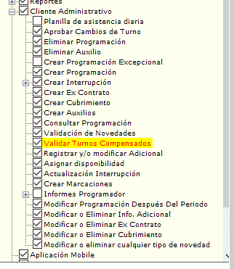 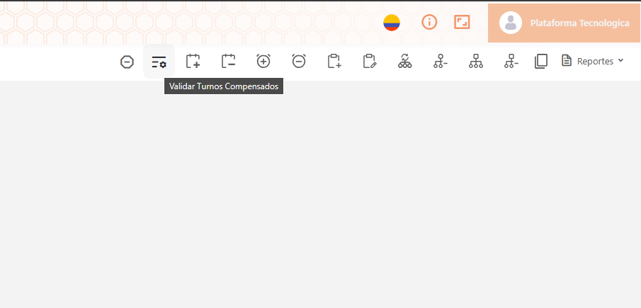 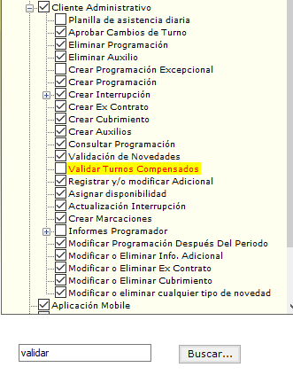 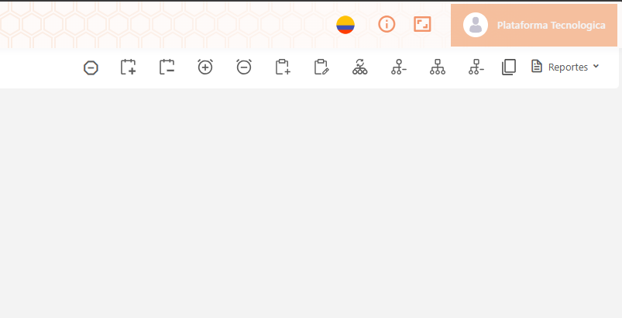
5 | 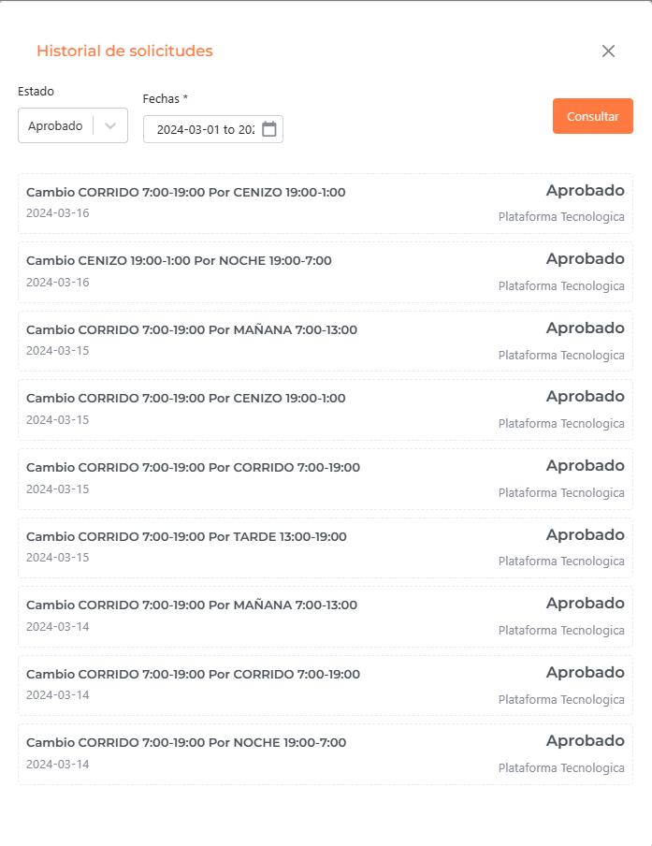 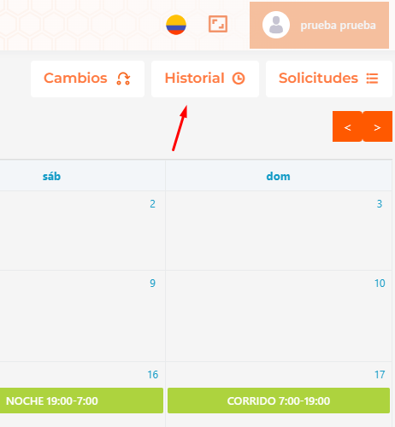
6 | 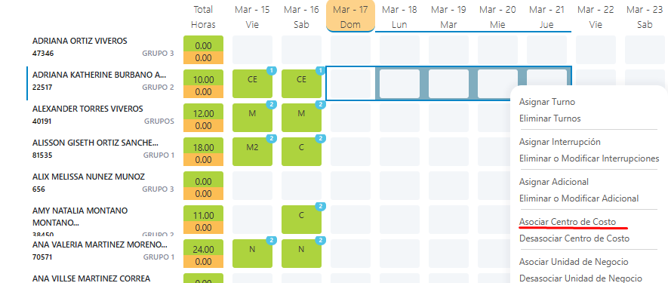 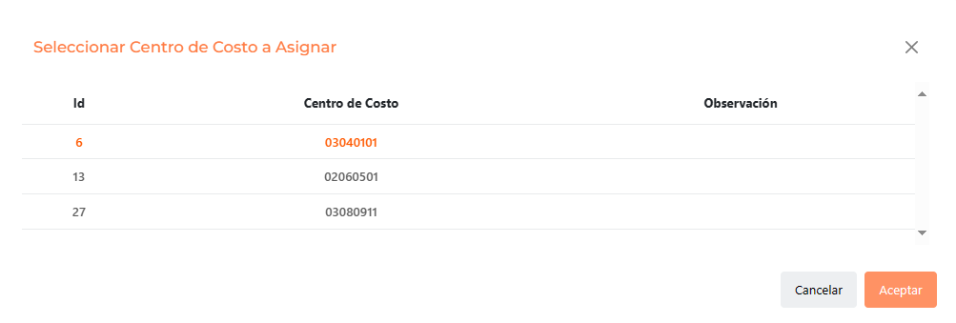
7 | 